様式１
様式１
 | 厚生労働省所管補助施設災害復旧費実地調査報告書
 |  |  |  |  |  |  |  |  |  |  |  |  |  |  |  |  |  |  |  |  |  |  |  |  |  |  |  |  |  |  | 令和 年 月 日
 |  |  |  |  |  |  |  |  |  |  |  |  |  |  |  |  |  |  |  |  |  |  |  |  |  |  | 調査官

 |  |  |  |  |  |  |  |  |  |  |  |  |  |  |  |  |  |  |  |  |  |  |  |  |  |  |  | 財務省

( 県) |  |  |  |  |  |  |  |  |  |  |  |  |  |  |  |  |  |  |  |  |  |  |  |  |  |  |  |  |  |  |  | （単位：千円）
施設の種類 |  |  |  |  | 申 請 |  |  |  |  |  |  |  |  |  |  |  |  |  | 調 査 結 果
№ | 施設名 | 複合施設 |  |  | 建 物 |  |  |  |  |  | 建物 補修 Ｄ | 工作物 Ｅ | 土地 Ｆ | 小計 （Ｃ＋Ｄ＋Ｅ＋Ｆ） Ｇ | 設備 Ｈ | 合計 (Ｇ＋Ｈ) I | 内未成 ・ 内転属 J | 差引額 （IーJ） | 建 物 |  |  |  |  |  | 建物 補修 N | 工作物 O | 土地 P | 小計 （M＋N＋O＋P） Q | 設備 R | 合計 (Q＋R) S | 内未成 ・ 内転属 T | 差引額 （SーT）
 |  | 該当 | 同一の複合施設として取扱う施設 |  | 全 壊 Ａ |  | 半 壊 Ｂ |  | 小 計 （Ａ＋Ｂ） Ｃ |  |  |  |  |  |  |  |  |  | 全 壊 K |  | 半 壊 L |  | 小 計 （K＋L） M
 |  |  | 施設名 | 所管省庁

 |  |  |  |  | 面積 | 工事費 | 面積 | 工事費 | 面積 | 工事費 | 工事費 | 工事費 | 工事費 | 工事費 | 工事費 | 工事費 | 工事費 | 工事費 | 面積 | 工事費 | 面積 | 工事費 | 面積 | 工事費 | 工事費 | 工事費 | 工事費 | 工事費 | 工事費 | 工事費 | 工事費 | 工事費
 |  |  |  |  |  |  |  |  | (0) | (0) |  |  |  | (0) |  | (0) |  | (0) |  |  |  |  | (0) | (0) |  |  |  | (0) |  | (0) |  | (0)

 |  |  |  |  |  |  |  |  | 0 | 0 |  |  |  | 0 |  | 0 |  | 0 |  |  |  |  | 0 | 0 |  |  |  | 0 |  | 0 |  | 0

 |  |  |  |  |  |  |  |  | (0) | (0) |  |  |  | (0) |  | (0) |  | (0) |  |  |  |  | (0) | (0) |  |  |  | (0) |  | (0) |  | (0)

 |  |  |  |  |  |  |  |  | 0 | 0 |  |  |  | 0 |  | 0 |  | 0 |  |  |  |  | 0 | 0 |  |  |  | 0 |  | 0 |  | 0

 |  |  |  |  |  |  |  |  | (0) | (0) |  |  |  | (0) |  | (0) |  | (0) |  |  |  |  | (0) | (0) |  |  |  | (0) |  | (0) |  | (0)

 |  |  |  |  |  |  |  |  | 0 | 0 |  |  |  | 0 |  | 0 |  | 0 |  |  |  |  | 0 | 0 |  |  |  | 0 |  | 0 |  | 0

 |  |  |  |  |  |  |  |  | (0) | (0) |  |  |  | (0) |  | (0) |  | (0) |  |  |  |  | (0) | (0) |  |  |  | (0) |  | (0) |  | (0)

 |  |  |  |  |  |  |  |  | 0 | 0 |  |  |  | 0 |  | 0 |  | 0 |  |  |  |  | 0 | 0 |  |  |  | 0 |  | 0 |  | 0

計 |  |  |  |  | 0 | 0 | 0 | 0 | 0 | 0 | 0 | 0 | 0 | 0 | 0 | 0 | 0 | 0 | 0 | 0 | 0 | 0 | 0 | 0 | 0 | 0 | 0 | 0 | 0 | 0 | 0 | 0

 | （注） １． | 施設名は、調査要領別表１に定める施設ごとに記入する（「医療施設等」及び「社会福祉施設等」については交付要綱に定める施設ごとに記入する。）。調査要領別表１に定める「複合施設」である場合には、該当欄に「●」と記載し、同一の複合施設として取り扱う施設に係る施設名と所管省庁を記載する。
 | ２． | 申請欄・調査結果欄については、調査要領別表１に定める施設ごとの計数を本書き（「医療施設等」及び「社会福祉施設等」については交付要綱に定める施設ごとの計数を本書き。）とし、調査要領別表１に定める「複合施設」としての総数を上段（）書きとする。
 | ３． | 災害査定が完了し工事費が決定された箇所にあって、復旧工事が完了しない間に同箇所が再度災害復旧事業の対象となる災害を受け、災害が拡大した場合は、前の災害の未着手又は未施行の工事は、新たに生じた災害による災害復旧事業にあわせて一の災害復旧事業として施行する。（※）
 |  | この場合、未着手又は未施行の工事は、その発生年により次のように区分する。ただし、新たな被災部分を復旧するに要する費用が限度額未満の場合には、前災処理（設計変更）となる。
 |  | （※）公共土木施設災害復旧事業費国庫負担法施行令第３条第１項
 |  | 【参考】
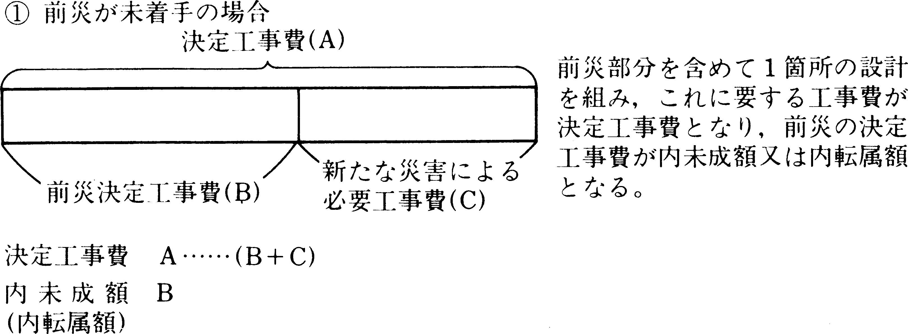
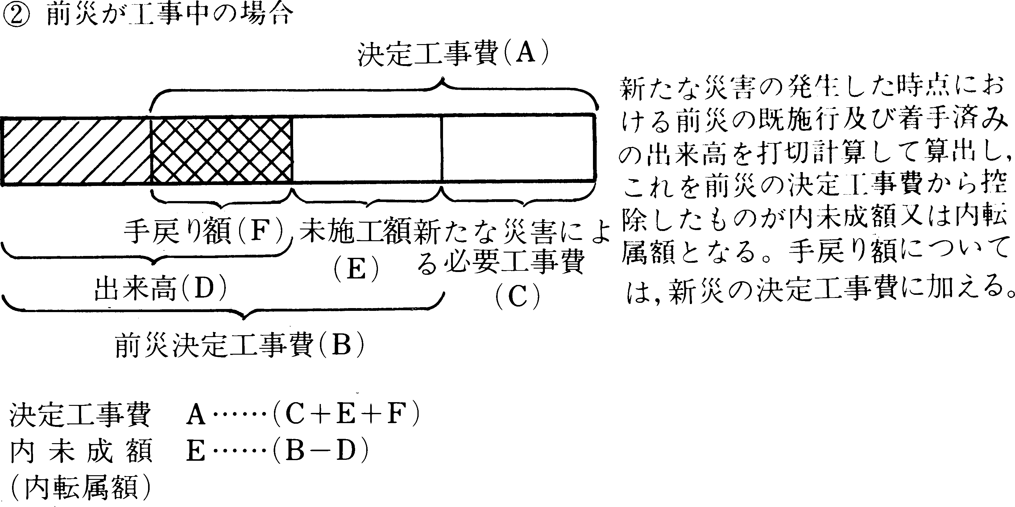
 |  | ○前の災害と新たな災害の発生年が異なる場合・・・内未成
 |  | ○前の災害と新たな災害の発生年が同一の場合・・・内転属

行
 |  | ●前災が未着手の場合（図①）
 |  | ・決定工事費（図①（A））･･･申請欄 合計（I）、調査結果欄 合計（S）
 |  | ・前災決定工事費（図①（B））・・・申請欄 内未成・内転属（J）、調査結果欄 内未成・内転属（T）
 |  | ・新たな災害による必要工事費（図①（C））・・・申請欄 差引額（IーJ）、調査結果欄 差引額（SーT）

 |  | ●前災が工事中の場合（図②）
 |  | ・決定工事費（図②（A））･･･申請欄 合計（I）、調査結果欄 合計（S）
 |  | ・未施行額（図②（E））・・・申請欄 内未成・内転属（J）、調査結果欄 内未成・内転属（T）
 |  | ・新たな災害による必要工事費（図②（C））＋手戻り額（図②（F））・・・申請欄 差引額（IーJ）、調査結果欄 差引額（S－T）

